关系图
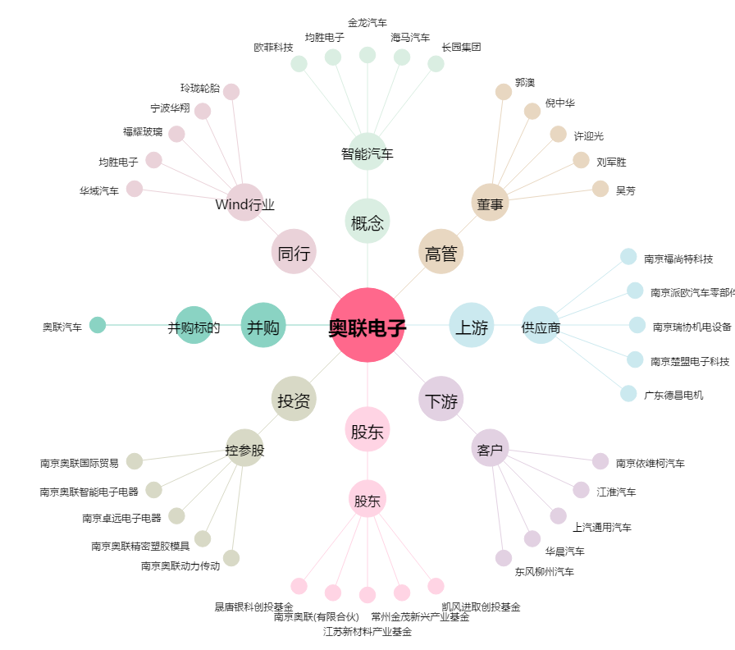
奥联电子[300585.SZ] - 关系概览图

